Pinout
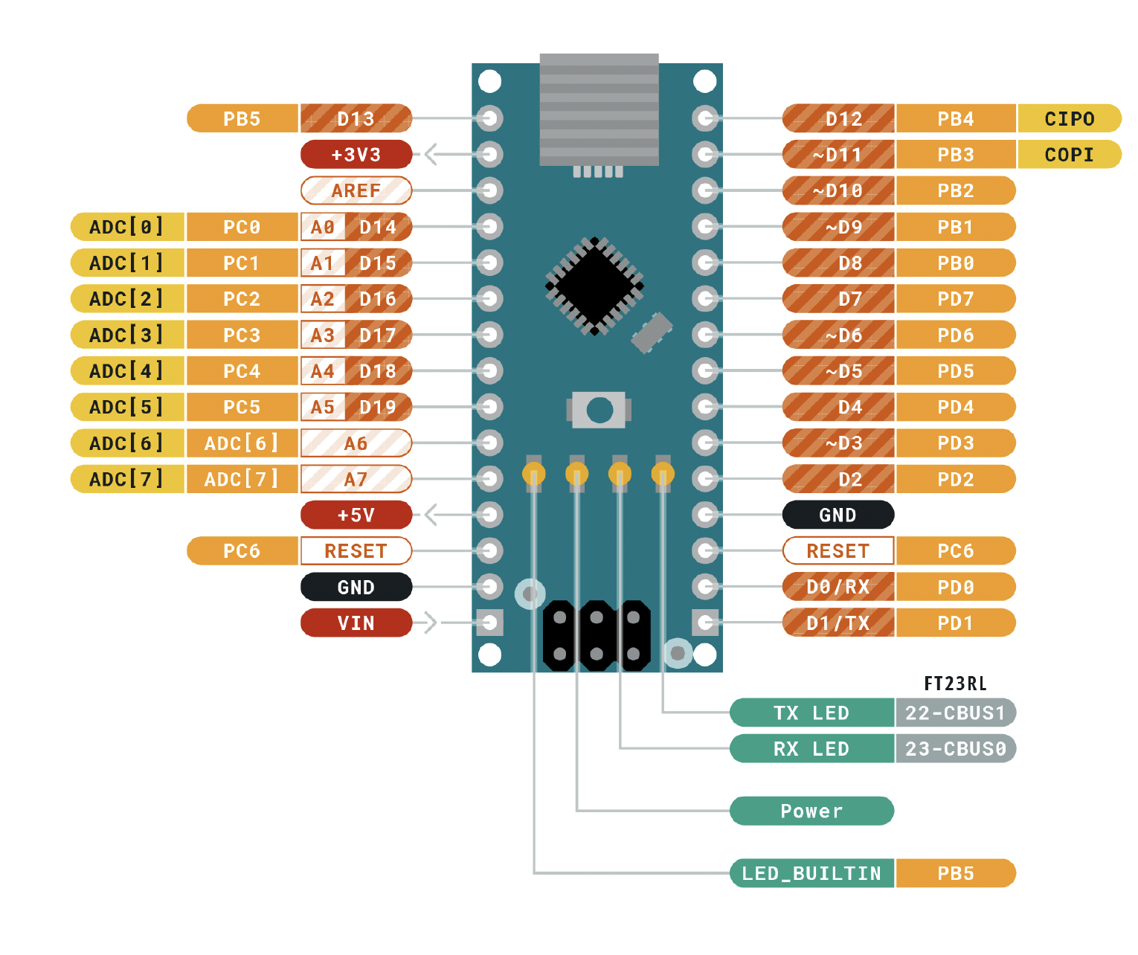
 |  | ATMEGA328P Pinout

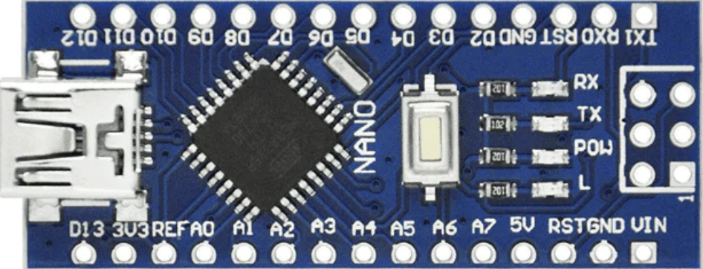
 |  | Función |  |  |  |  | Función
 |  | LED2_MODO | PB5 | D13 | D12 | PB4 | LED1_MODO
Entradas | Descripción |  | 3V3 |  | D11 | PB3 | LED0_MODO
Boton1 | Cambio de modo |  | REF |  | D10 | PB2 | Boton1
Boton2 | Aumentar | TRANSISTOR_1 | PC0 | A0 | D9 | PB1 | Boton2
Boton3 | Decrementar | TRANSISTOR_2 | PC1 | A1 | D8 | PB0 | Boton3
Salidas |  | TRANSISTOR_3 | PC2 | A2 | D7 | PD7
PIN_A | Pin A del display | TRANSISTOR_4 | PC3 | A3 | D6 | PD6 | PIN_C
PIN_B | Pin B del display | Buzzer | PC4 | A4 | D5 | PD5 | PIN_D
PIN_C | Pin C del display | LEDS_500ms | PC5 | A5 | D4 | PD4 | PIN_E
PIN_D | Pin D del display |  | ADC 6 | A6 | D3 | PD3 | PIN_B
PIN_E | Pin E del display |  | ADC 7 | A7 | D2 | PD2 | PIN_A
PIN_F | Pin F del display |  | 5V |  | GND
PIN_G | Pin G del display |  | PD6 | RST | RST | PC6
 |  |  | GND |  | RX | PD0 | PIN_F
LED0_MODO | Indica el modo actual en binario |  | VIN |  | TX | PD1 | PIN_G
LED1_MODO | Indica el modo actual en binario
LED2_MODO | Indica el modo actual en binario

TRANSISTOR_1 | Transistor para el display 4
TRANSISTOR_2 | Transistor para el display 3
TRANSISTOR_3 | Transistor para el display 2
TRANSISTOR_4 | Transistor para el display 1

BUZZER | Alarma
LEDS_500ms | Leds intermitentes del reloj

